Gráfica
 | TIEMPO EN DATOS DESORDENADOS (ms) |  |  |  |  | TIEMPO EN DATOS ORDENADOS (ms)
CANTIDAD DE DATOS | INSERTION | MERGE | SELECTION | RADIX | QUICK | INSERTION ORDENADO | MERGE ORDENADO | SELECTION ORDENADO | RADIX ORDENADO | QUICK ORDENADO
3000 | 125 | 62 | 93 | 62 | 31 | 46 | 46 | 46 | 31 | 78
2500 | 93 | 46 | 109 | 78 | 46 | 62 | 31 | 46 | 15 | 62
2000 | 93 | 46 | 93 | 62 | 31 | 31 | 31 | 31 | 31 | 46
1500 | 62 | 46 | 62 | 62 | 46 | 15 | 31 | 46 | 31 | 46
1000 | 46 | 31 | 62 | 31 | 46 | 15 | 31 | 31 | 15 | 46
500 | 15 | 31 | 46 | 31 | 31 | 31 | 15 | 31 | 15 | 15
10 | 31 | 31 | 46 | 15 | 31 | 15 | 31 | 15 | 15 | 15
TIEMPO TEÓRICO | ‎О(n) | ‎O(n log n) | O(n2) | O(n) | O(n log n)
TIEMPOS DE COMPARACIÓN (ms)

 |  |  |  |  |  |  |  | TIEMPOS TEÓRICOS DE LOS SORTS
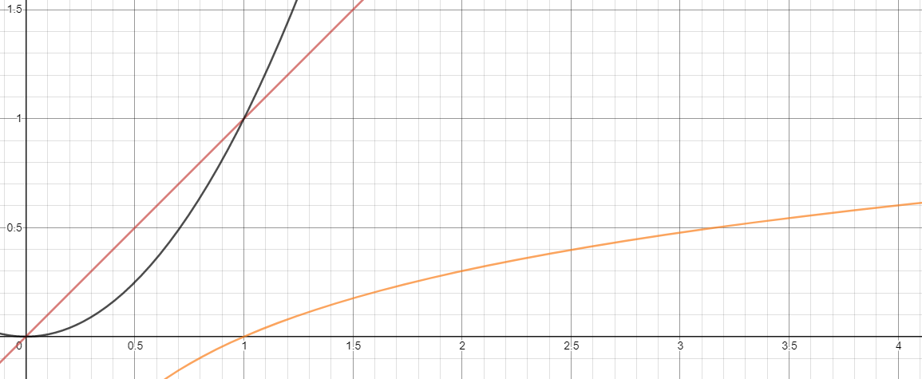
Insertion,
Radix

Selection
Merge,
Quick

Se hizo uso del profiler de Eclipse, haciendo uso de JavaKit para poder ver los tiempos de corrida. Los resultados obtenidos se encuentran en las siguientes hojas.

